INVERSE GAMMA
Parámetro | Valor | Aleatorio | Dato | Indicador | Calculado de datos | Cálculo paramétrico | Momentos teoricos
alpha | 5 | 0.45775666458 | 0.20397566837 | media | 0.25189189886 | 0.250 | r | E[r]
beta | 1 | 0.22402872068 | 0.15392168799 | varianza | 0.022756313039 | 0.0208333333 | 1 | 0.25
 |  | 0.42936951217 | 0.19747986712 | desviación | 0.15085195736 | 0.1443375673 | 2 | 0.083333333333
 |  | 0.31788073737 | 0.17348948644 | asimetria | 3.281833549 | 3.4641016151 | 3 | 0.041666666667
 |  | 0.038758136102 | 0.10459957918 | curtosis | 23.667303395 | 45 | 4 | 0.041666666667
 |  | 0.025459567353 | 0.09790761142 | mediana | 0.21722483376 | 0.21409109556
$$μ_{1}$$
 |  | 0.48920720236 | 0.21144894389 | moda |  |  | Momentos centrados teoricos
$$μ_{2}$$
 |  | 0.069773678667 | 0.11618865788 |  |  |  |  | 0
$$E[x]$$
$$μ_{3}$$
 |  | 0.52341007581 | 0.21997738924 | Momentos no centrados |  |  |  | 0.020833333333
$$E[x^{2}]$$
$$μ_{4}$$
 |  | 0.91196731734 | 0.42805518275 |  | 0.25189189886 |  |  | 0.010416666667
$$E[x^{3}]$$
 |  | 0.1718022827 | 0.14259083024 |  | 0.086195296655 |  |  | 0.01953125
$$E[x^{4}]$$
 |  | 0.68104830412 | 0.26795831944 |  | 0.044421180416
 |  | 0.79424215409 | 0.3202360335 |  | 0.03627667225
 |  | 0.70135310262 | 0.27574373561
$$μ_{1}$$
 |  | 0.26832934012 | 0.16319382183 | Momentos centrados
$$μ_{2}$$
 |  | 0.99115109595 | 0.80615807092 |  | 0
$$μ_{3}$$
 |  | 0.31754539466 | 0.17341956532 |  | 0.022745767945
$$μ_{4}$$
 |  | 0.49514567036 | 0.21289743856 |  | 0.011250334112
 |  | 0.63987115426 | 0.2535810113 |  | 0.01225610793
 |  | 0.84254590677 | 0.35301842134
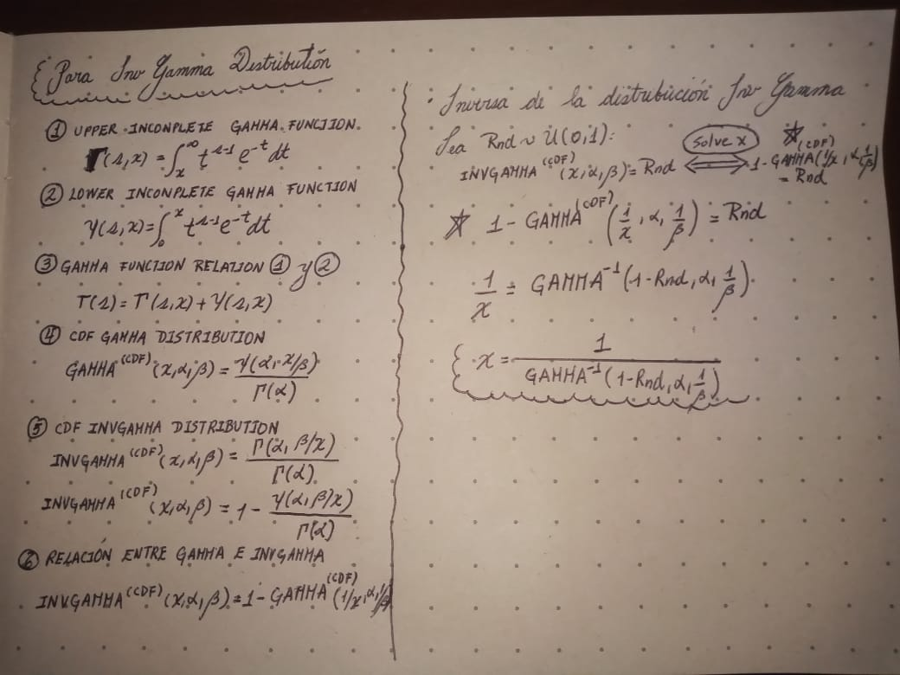
 |  | 0.24736143066 | 0.15882582587
 |  | 0.61193709442 | 0.24470639931
 |  | 0.11687583024 | 0.12954675249
 |  | 0.0486122966 | 0.10870846495
 |  | 0.81657151119 | 0.33420181293
 |  | 0.15680661291 | 0.13918640215
 |  | 0.14008148103 | 0.13526800645
 |  | 0.35342250154 | 0.18095031773
 |  | 0.90444943833 | 0.41710777376
 |  | 0.13785159261 | 0.134734069
 |  | 0.60780911203 | 0.24344619473
 |  | 0.20016481145 | 0.14882345243
 |  | 0.50063420609 | 0.21424769653
 |  | 0.31887979357 | 0.1736978358
 |  | 0.7233413578 | 0.2848083982
 |  | 0.3553999722 | 0.1813691047
 |  | 0.59541256496 | 0.23973399054
 |  | 0.013278066085 | 0.089362426398
 |  | 0.52104366515 | 0.21937208888
 |  | 0.4600713986 | 0.20451513307
 |  | 0.078756972214 | 0.11900162734
 |  | 0.14003415309 | 0.13525670467
 |  | 0.24903910093 | 0.15917634534
 |  | 0.38945158552 | 0.18866479088
 |  | 0.83198637867 | 0.34498117204
 |  | 0.1525771401 | 0.13820882688
 |  | 0.57631150566 | 0.23421157618
 |  | 0.71407268337 | 0.28090009668
 |  | 0.87611573892 | 0.38325566895
 |  | 0.28691112225 | 0.16705154932
 |  | 0.60756226786 | 0.24337122776
 |  | 0.20639321153 | 0.15016447734
 |  | 0.60724701 | 0.2432755469
 |  | 0.073578858118 | 0.11740086521
 |  | 0.94438736185 | 0.49205765271
 |  | 0.55930426252 | 0.22947746041
 |  | 0.88736269386 | 0.39551988006
 |  | 0.85960518899 | 0.36736663235
 |  | 0.26053536919 | 0.16157301363
 |  | 0.021232771756 | 0.095328439315
 |  | 0.092059645976 | 0.12289732485
 |  | 0.012052151167 | 0.088240984133
 |  | 0.7667803567 | 0.30516153381
 |  | 0.071569116136 | 0.11676464619
 |  | 0.40461020004 | 0.1919739303
 |  | 0.77848325022 | 0.3113384948
 |  | 0.81840343233 | 0.33542943712
 |  | 0.91082398549 | 0.42632244851
 |  | 0.68348226641 | 0.26886477941
 |  | 0.2776739111 | 0.16513446342
 |  | 0.63353273136 | 0.25151135516
 |  | 0.47999744419 | 0.20922708944
 |  | 0.29781293514 | 0.16931460484
 |  | 0.95007723863 | 0.50780322192
 |  | 0.32247586456 | 0.17444829733
 |  | 0.06461029478 | 0.1144888659
 |  | 0.15108810773 | 0.13786263879
 |  | 0.83337289029 | 0.34600398299
 |  | 0.7963801058 | 0.32149979132
 |  | 0.11903057114 | 0.13009504426
 |  | 0.55638348951 | 0.22868047738
 |  | 0.50716708649 | 0.21586981551
 |  | 0.18522403929 | 0.14556904752
 |  | 0.0026082168502 | 0.074085278375
 |  | 0.093283671343 | 0.12324227659
 |  | 0.56955309833 | 0.23231072687
 |  | 0.91064362753 | 0.42605144761
 |  | 0.62201941797 | 0.24783775519
 |  | 0.74331013951 | 0.29371266783
 |  | 0.67845066074 | 0.26699851189
 |  | 0.93114698069 | 0.46171579709
 |  | 0.4576821619 | 0.20395833107
 |  | 0.51458644874 | 0.21773251066
 |  | 0.53434645444 | 0.22280691161
 |  | 0.021519050722 | 0.095513034628
 |  | 0.76525926381 | 0.3043831399
 |  | 0.6333078189 | 0.25143854665
 |  | 0.42678584263 | 0.19689887115
 |  | 0.68715131863 | 0.2702445278
 |  | 0.65142711736 | 0.25744631405
 |  | 0.96872283199 | 0.57947494476
 |  | 0.8146645845 | 0.33293817157
 |  | 0.10840801477 | 0.12735159762
 |  | 0.81676875134 | 0.33433333967
 |  | 0.62306225012 | 0.24816609969
 |  | 0.4629394533 | 0.20518575376
 |  | 0.69747835387 | 0.27421747459
 |  | 0.19105217212 | 0.1468453894
 |  | 0.13858343316 | 0.13490963347
 |  | 0.9948981395 | 0.92318087633
 |  | 0.46808429967 | 0.20639498303
 |  | 0.44193008469 | 0.20032780568
 |  | 0.93597452442 | 0.47192562494
 |  | 0.96943576737 | 0.58316317581
 |  | 0.97356149404 | 0.60670907559
 |  | 0.52027862365 | 0.21917691471
 |  | 0.6157566983 | 0.24588362534
 |  | 0.15380374039 | 0.13849319826
 |  | 0.66091264456 | 0.2607134125
 |  | 0.95409808094 | 0.52025226799
 |  | 0.87556569687 | 0.38268862021
 |  | 0.887291798 | 0.39543827426
 |  | 0.34867140699 | 0.17994598591
 |  | 0.41923391266 | 0.19520957299
 |  | 0.1756093569 | 0.14344157405
 |  | 0.093791859607 | 0.12338489385
 |  | 0.36028569137 | 0.18240584256
 |  | 0.17344139087 | 0.14295772822
 |  | 0.70052902282 | 0.27541745019
 |  | 0.011858564269 | 0.088056815441
 |  | 0.44791046018 | 0.2016981075
 |  | 0.55597177103 | 0.22856849609
 |  | 0.91064928609 | 0.42605994044
 |  | 0.89016875203 | 0.39879766283
 |  | 0.59682828323 | 0.24015261804
 |  | 0.78384875464 | 0.31428884052
 |  | 0.35092178047 | 0.18042137228
 |  | 0.51962227559 | 0.21900966886
 |  | 0.17542768444 | 0.14340108988
 |  | 0.12300279838 | 0.13109577112
 |  | 0.39780666048 | 0.19048339409
 |  | 0.14397791359 | 0.13619404466
 |  | 0.27291091095 | 0.16414556644
 |  | 0.85430530314 | 0.36270866933
 |  | 0.65896053336 | 0.2600337962
 |  | 0.11573065128 | 0.12925372627
 |  | 0.58684122024 | 0.23722749688
 |  | 0.64707465067 | 0.25597611218
 |  | 0.60018553548 | 0.24115075093
 |  | 0.73822999707 | 0.29138038389
 |  | 0.36464543265 | 0.1833335467
 |  | 0.79243631906 | 0.31917965887
 |  | 0.55171361087 | 0.2274155256
 |  | 0.097402714063 | 0.1243884792
 |  | 0.23318938359 | 0.15585449946
 |  | 0.68985567607 | 0.27127197149
 |  | 0.52312827441 | 0.21990518083
 |  | 0.72151298359 | 0.28402681521
 |  | 0.22903217384 | 0.15497872816
 |  | 0.99232768297 | 0.83530510683
 |  | 0.97583337118 | 0.62160904228
 |  | 0.49744973012 | 0.21346290135
 |  | 0.51768939357 | 0.2185182059
 |  | 0.90776230211 | 0.421805401
 |  | 0.68689630895 | 0.27014810631
 |  | 0.38645336292 | 0.18801520261
 |  | 0.99009596856 | 0.78369661805
 |  | 0.19777262005 | 0.14830611892
 |  | 0.8260115966 | 0.34067818611
 |  | 0.003957162614 | 0.07739035974
 |  | 0.052821446837 | 0.11031870606
 |  | 0.38868257926 | 0.18849803185
 |  | 0.73172964221 | 0.28846432355
 |  | 0.71643104726 | 0.28188199561
 |  | 0.67544393525 | 0.26589717799
 |  | 0.38595319723 | 0.18790698744
 |  | 0.14304365839 | 0.13597278989
 |  | 0.44868345902 | 0.20187593192
 |  | 0.68930239427 | 0.27106103463
 |  | 0.14691949412 | 0.13688757214
 |  | 0.2751524596 | 0.16461101306
 |  | 0.66214171982 | 0.26114328298
 |  | 0.64933251617 | 0.25673657501
 |  | 0.7672052899 | 0.30537995583
 |  | 0.064393707228 | 0.11441606515
 |  | 0.66749811075 | 0.26303485637
 |  | 0.30537333442 | 0.17088555462
 |  | 0.88402562825 | 0.39174075551
 |  | 0.88983321285 | 0.3984007231
 |  | 0.21944053751 | 0.15294920622
 |  | 0.22908233974 | 0.15498930924
 |  | 0.1145239859 | 0.12894371329
 |  | 0.26989979267 | 0.16352012673
 |  | 0.071276182557 | 0.11667117123
 |  | 0.010121623815 | 0.086302979586
 |  | 0.52024379133 | 0.21916803439
 |  | 0.027381557159 | 0.098990509678
 |  | 0.017579397457 | 0.092815349
 |  | 0.79286985375 | 0.31943235438
 |  | 0.39068886059 | 0.18893331087
 |  | 0.42566709199 | 0.19664778541
 |  | 0.3293285 | 0.17588082855
 |  | 0.74300790419 | 0.29357256049
 |  | 0.5718143942 | 0.23294378502
 |  | 0.96724124419 | 0.57211727509
 |  | 0.11047391201 | 0.12789340785
 |  | 0.31382377493 | 0.17264401111
 |  | 0.37547182329 | 0.18564866659
 |  | 0.72781336637 | 0.28674288198
 |  | 0.11894509009 | 0.13007336758
 |  | 0.1192685721 | 0.13015536559
 |  | 0.62203884091 | 0.24784386285
 |  | 0.14517077657 | 0.13647584525
 |  | 0.86916996123 | 0.37629617152
 |  | 0.61366159136 | 0.24523655521
 |  | 0.82415092566 | 0.33937145726
 |  | 0.24980636484 | 0.15933657826
 |  | 0.24970956806 | 0.15931636601
 |  | 0.054402572973 | 0.11090522267
 |  | 0.095675850025 | 0.12391062241
 |  | 0.14351725921 | 0.13608501092
 |  | 0.61314945903 | 0.24507888234
 |  | 0.2976445537 | 0.16927963588
 |  | 0.51328086787 | 0.2174031158
 |  | 0.42412312835 | 0.19630174799
 |  | 0.50770252331 | 0.21600350281
 |  | 0.74448424836 | 0.29425860189
 |  | 0.2885664565 | 0.16739508453
 |  | 0.13038620752 | 0.13292384514
 |  | 0.56050888177 | 0.22980748855
 |  | 0.65446723517 | 0.25848385729
 |  | 0.95342149578 | 0.51807018005
 |  | 0.76790598323 | 0.30574105521
 |  | 0.52997431974 | 0.22166927973
 |  | 0.2521074069 | 0.15981685816
 |  | 0.5417783856 | 0.22476113419
 |  | 0.37796740434 | 0.18618478011
 |  | 0.52411534037 | 0.22015825653
 |  | 0.34868867114 | 0.17994963078
 |  | 0.23011705755 | 0.15520748152
 |  | 0.30943831207 | 0.17173103869
 |  | 0.55766412579 | 0.22902936317
 |  | 0.59790709367 | 0.24047252373
 |  | 0.34565821319 | 0.17931032195
 |  | 0.45774113898 | 0.20397205532
 |  | 0.66809324085 | 0.26324687731
 |  | 0.83537120036 | 0.34749484964
 |  | 0.98552001942 | 0.71138298057
 |  | 0.45492338301 | 0.2033174753
 |  | 0.29091433886 | 0.16788237941
 |  | 0.23440470547 | 0.1561101282
 |  | 0.82313974207 | 0.33866770485
 |  | 0.68823237999 | 0.27065416806
 |  | 0.86591701753 | 0.3731789611
 |  | 0.26662745086 | 0.16284011297
 |  | 0.88063587614 | 0.38802646163
 |  | 0.96116434953 | 0.54557428047
 |  | 0.28937521346 | 0.16756293382
 |  | 0.36390202647 | 0.18317518023
 |  | 0.57250212239 | 0.2331369004
 |  | 0.21708625835 | 0.15244893112
 |  | 0.476361535 | 0.20835784215
 |  | 0.76154839813 | 0.30250652883
 |  | 0.66822793793 | 0.26329491667
 |  | 0.28757822698 | 0.16718999339
 |  | 0.76083868564 | 0.30215116923
 |  | 0.39153502711 | 0.18911710577
 |  | 0.24855644411 | 0.15907552557
 |  | 0.99818914008 | 1.1800397398
 |  | 0.16219013126 | 0.14041911454
 |  | 0.85654382215 | 0.36465246922
 |  | 0.58045044342 | 0.23538897918
 |  | 0.75222824286 | 0.29792700974
 |  | 0.050932884438 | 0.10960536712
 |  | 0.004633792671 | 0.078734651666
 |  | 0.047701157661 | 0.10834977926
 |  | 0.33603504206 | 0.17728637472
 |  | 0.96240444923 | 0.55057551689
 |  | 0.89823966832 | 0.40878546064
 |  | 0.55898657704 | 0.22939055429
 |  | 0.59147949021 | 0.23857793944
 |  | 0.91496827761 | 0.43272922818
 |  | 0.91166675804 | 0.42759718404
 |  | 0.88865862271 | 0.39702196917
 |  | 0.97483312758 | 0.61485358899
 |  | 0.37777161306 | 0.18614268438
 |  | 0.31839792738 | 0.17359733697
 |  | 0.27368659664 | 0.16430664637
 |  | 0.58918002321 | 0.23790672309
 |  | 0.7839626441 | 0.31435231871
 |  | 0.71900570435 | 0.28296361306
 |  | 0.88426413886 | 0.39200673423
 |  | 0.096271598688 | 0.12407590541
 |  | 0.3025840346 | 0.17030576704
 |  | 0.8015374341 | 0.32460874458
 |  | 0.48644841549 | 0.21078030782
 |  | 0.98719213483 | 0.73418368614
 |  | 0.087329635729 | 0.12154426705
 |  | 0.64319486203 | 0.25468031417
 |  | 0.37029647425 | 0.18453986527
 |  | 0.50895173156 | 0.21631584567
 |  | 0.36962788208 | 0.18439690765
 |  | 0.12219717108 | 0.1308938291
 |  | 0.13848023529 | 0.13488489647
 |  | 0.50500971548 | 0.21533230795
 |  | 0.4267097737 | 0.19688178937
 |  | 0.41212313515 | 0.19363060374
 |  | 0.44934200839 | 0.20202755722
 |  | 0.99341782033 | 0.86750904118
 |  | 0.26663983265 | 0.16284268669
 |  | 0.21746959485 | 0.15253045025
 |  | 0.51935875294 | 0.21894257144
 |  | 0.26249959103 | 0.16198173608
 |  | 0.95389806928 | 0.5196033021
 |  | 0.60552089762 | 0.24275292706
 |  | 0.58980679968 | 0.23808934208
 |  | 0.54756387423 | 0.22630085596
 |  | 0.052683097395 | 0.11026693086
 |  | 0.9562417459 | 0.52742272566
 |  | 0.87798148878 | 0.38520057021
 |  | 0.17499053567 | 0.1433036293
 |  | 0.96441180806 | 0.5590963545
 |  | 0.57213867591 | 0.23303480987
 |  | 0.99894315671 | 1.3355797661
 |  | 0.63843773169 | 0.25310992294
 |  | 0.18227061317 | 0.14491856993
 |  | 0.84153117467 | 0.35222038474
 |  | 0.10965751655 | 0.12767980072
 |  | 0.66465728309 | 0.26202792456
 |  | 0.30914582453 | 0.17167018033
 |  | 0.26762067277 | 0.16304654981
 |  | 0.61892434701 | 0.24686824482
 |  | 0.94633140316 | 0.49721717171
 |  | 0.037741783127 | 0.10414270401
 |  | 0.82054813834 | 0.33688411691
 |  | 0.54337398559 | 0.22518413963
 |  | 0.81511324744 | 0.33323419167
 |  | 0.16149208309 | 0.14025997605
 |  | 0.0072106138244 | 0.082813790267
...

